BDI
PLANILHA ORÇAMENTÁRIA - DESONERADA
SOLICITANTE |  | PREFEITURA MUNICIPAL DE COLARES - PARÁ | REFERÊNCIAS | SEDOP - MAIO/2022
OBJETO |  | CONCLUSÃO DO POSTO DE SAÚDE DE ITAJURÁ
LOC. DA OBRA |  | COMUNIDADE DE ITAJURÁ - ZONA RURAL DE COLARES |  | SINAPI - JUNHO/2022
RESP. TÉCNIC.: |  | ENGº CIVIL ELIAS FERREIRA SOEIRO | CREA - PA | 1520404239 | BDI | 28.82%

BDI DESONERADO
Item | Parcela do BDI
1 | AC = Taxa de Administração Central |  |  |  | 3.00%
2 | S e G = Taxas de Seguro e Garantia |  |  |  | 0.80%
3 | R = Taxa de Risco |  |  |  | 0.97%
4 | DF = Taxa de Despesas Financeiras |  |  |  | 0.59%
5 | L = Taxa de Lucro / Remuneração |  |  |  | 6.16%
6 | I = Taxa de incidência de Impostos (PIS, COFINS e ISS) |  |  |  | 13.15%

Item | Impostos
6.1 | ISS |  |  |  | 5.00%
6.2 | PIS |  |  |  | 0.65%
6.3 | COFINS |  |  |  | 3.00%
6.4 | CPRB |  |  |  | 4.50%
 |  |  |  | Total Impostos = | 13.15%

Fórmula do cálculo do BDI
 |  |  |  |  | 28.82%

Notas:
1) Alíquota de ISS é determinada pelo Código Tributário, instituido pela Lei nº 489/2001.
2) Alíquota máxima de PIS é de até 1,65% conforme Lei nº10.637/02 em consonância com o Regime de Tributação da Empresa
3) Alíquota máxima de COFINS é de 3% conforme inciso XX do art. 10 da Lei nº10.833/03.
4) Os percentuais dos itens que compõem analiticamente o BDI são so limites referenciais máximos adotados pela Administração consoante com o art.40 inciso X da Lei 8.666/93.

Obs.: O regime de Contribuição Previdenciária sobre Receita Bruta adotado para elaboração deste Orçamento foi Com Desoneração, portanto foi considerado no cálculo do BDI o percentual de 4,5% (CPRB).

TABELAS PARA PARAMETROS DE TAXAS DE BDI (NÃO DESONERADA)
SEGUNDO O ACÓRDÃO TCU ACÓRDÃO Nº 2622/2013
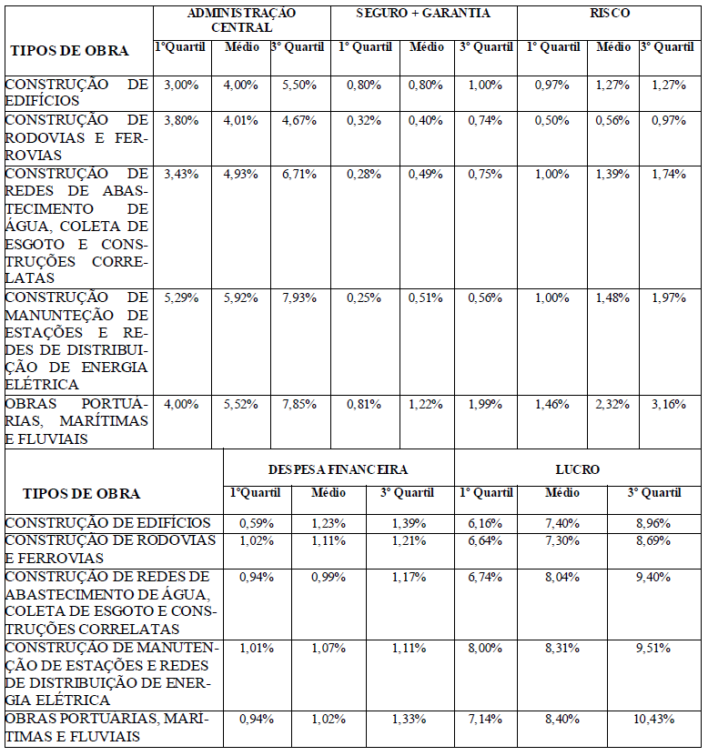

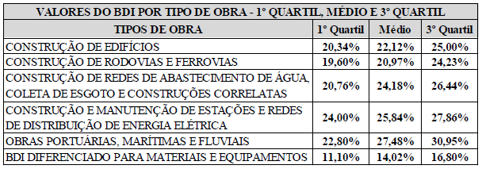

 | Fonte: ACÓRDÃO Nº 2622/2013 – TCU – Plenário (TC 036.076/2011-2)
Obs.: O regime de Contribuição Previdenciária sobre Receita Bruta adotado para elaboração deste Orçamento foi Com Desoneração, portanto foi considerado no cálculo do BDI o percentual de 4,5% (CPRB).

